DSS06.01
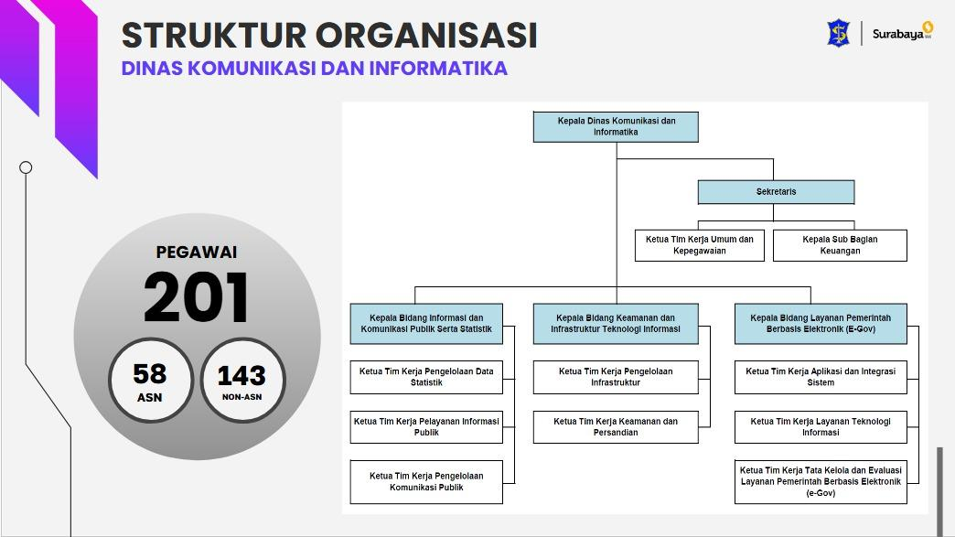
No | Acticity |  |  |  |  |  |  |  |  |  | No | Acticity Lebih Dimengerti
DSS06 |  |  |  |  |  |  |  |  |  |  | DSS06
DSS06.01 |  | Capability Level | As-is | 0 | 1 | 2 | 3 | 4 | 5 |  | DSS06.01 |  | Capability Level | As-is
DSS06.01.01 | Identifikasi dan dokumentasikan aktivitas pengendalian yang diperlukan untuk proses bisnis utama guna memenuhi persyaratan pengendalian untuk tujuan strategis, operasional, pelaporan, dan kepatuhan. | 2 |  |  |  |  |  | 1 |  |  | DSS06.01.01 | Apakah perusahaan sudah mengidentifikasi dan mencatat semua kegiatan pengendalian yang diperlukan dalam proses bisnis utama? Apakah sudah dipastikan bahwa pengendalian tersebut dapat memenuhi tujuan strategis, operasional, pelaporan, dan kepatuhan? | 2 |  | Perwali No. 52 Tahun 2025, Pasal 9 ayat (2) huruf bb, SOP Pengelolaan Pengaduan Masyarakat
DSS06.01.02 | Prioritaskan aktivitas pengendalian berdasarkan risiko yang melekat pada bisnis. Identifikasi pengendalian utama. |  |  |  |  |  |  | 1 |  |  | DSS06.01.02 | Apakah perusahaan sudah memprioritaskan kegiatan pengendalian berdasarkan tingkat risiko bisnis? Pengendalian mana yang dianggap paling kritis atau penting? |  |  | Batas waktu tindak lanjut pengaduan (mis. 5–10 hari kerja)
DSS06.01.03 | Pastikan kepemilikan aktivitas pengendalian utama. |  |  |  |  |  |  |  | 1 |  | DSS06.01.03 | Apakah setiap kegiatan pengendalian sudah memiliki pemilik atau penanggung jawab yang jelas? Siapa yang bertanggung jawab atas masing-masing pengendalian? |  |  | Sesuai Struktur Organisasi | Dokumen Analisis Risiko Pelayanan Publik
DSS06.01.04 | Menerapkan kontrol otomatis. | 3 |  |  |  |  |  |  | 1 |  | DSS06.01.04 | Apakah perusahaan sudah menerapkan kontrol otomatis menggunakan sistem atau teknologi? Jika ya, sistem apa yang digunakan? | 3 |  | Diskominfo telah menerapkan kontrol otomatis melalui sistem teknologi seperti Aplikasi SP4N-LAPOR, Sistem notifikasi dan tracking status pengaduan, Dashboard monitoring pengaduan
DSS06.01.05 | Pantau terus aktivitas pengendalian secara menyeluruh untuk mengidentifikasi peluang perbaikan. | 4 |  |  |  |  | 1 |  |  |  | DSS06.01.05 | Apakah perusahaan melakukan pemantauan secara berkelanjutan terhadap kegiatan pengendalian? Seberapa sering evaluasi dilakukan untuk menemukan peluang perbaikan? | 4 |  | Laporan Monitoring Pengaduan Bulanan/Triwulan seperti Jumlah pengaduan, penyelesaian, keterlambatan ,Notulen Rapat Evaluasi Pengaduan
DSS06.01.06 | Terus meningkatkan desain dan pengoperasian kontrol proses bisnis. | 5 |  |  |  |  |  | 1 |  |  | DSS06.01.06 | Apakah perusahaan secara rutin meningkatkan desain dan cara kerja kontrol proses bisnis? Apa saja perbaikan yang sudah dilakukan? | 5 |  | PEDOMAN MENTERI KOMUNIKASI DAN INFORMATIKA NOMOR 03 TAHUN 2019 untuk peningkatan desain, Dan disesuaikan dengan SOP
 |  |  |  | 0 | 0 | 0 | 1 | 3 | 2
 |  |  |  | 0 | 0 | 0 | 3 | 12 | 10 | 4.1666666667

